Blad1
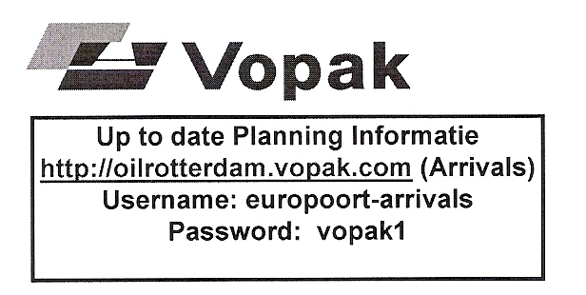
 | Vopak Oil Rotterdam B.V.
 | Moezelweg 75, havennummer 5530
 | 3198 LS Europoort rt
 | Postbus 1093
 | 3180 AB Rozenburg (ZH)

 | http://oilrotterdam.vopak.com
 | KvK Rotterdam 24000298

 | Aan |  | Vopak Terminal Europoort
 | T.a.v. |  | Controle Kamer |  |  |  |  | Meld datum
 | Fax Stookolie |  | +31 181 240923 |  |  |  |  | Tijd
 | Fax Overige Producten |  | +31 181 240924

 | Betreft: | Aanmelding en acceptatie tanklichters Vopak Oil Rotterdam B.V

F | Naam/Lengte/Breedte Vervoermiddel |  |  | ANGELIQUE |  |  | LOA: 125 |  | Breedte: 13,50
 | Naam van de Schipper
A | Naam vervoerder / Rederij |  |  | VAN WIJNEN BUNKERING OLIE TRANSPORT
 | Vervoersdocument aan boord |  |  | X |  | afzender genoemd op Vervoersdocument
X | Telefoonnummer / (e-) Faxnummer |  |  | 0655825076 |  |  | fax 0655129123
 | Gasvrij ja/nee & Kleurlichter ja/nee |  |  | JA |  |  | NEE
 | Laatste 3 ladingen incl. UN nummer

 | Ordernummer
 | Product
 | Kwantum
 | Max tonnage / m3 bij max. vullingsgraad |  |  |  | 4875 |  |  | 5525
 | Opmerkingen: |  | fax 0655129123 of e-mail naar angelique@shipmail.nl

 | Hierna alleen in te vullen door Vopak
 | Code
 | Verwachte laad/los locatie

 | Code 1A | Aanmelding geaccepteerd,verwachte start laden < 12 uur
 | Code 1B | Aanmelding geaccepteerd,verwachte start laden > 12 uur
 | Code 1C | Aanmelding geaccepteerd,verwachte start laden > 24 uur (wordt door Vopak nader gespecificeerd

 | Code 2A | Aanmelding NIET geaccepteerd in verband met onbekend ordernummer
 | Code 2B | Aanmelding NIET geaccepteerd in verband met foutief product
 | Code 2C | Aanmelding NIET geaccepteerd in verband met foutief kwantum

 | Code 3A | Order is bekend maar belading moet wachten tot vrijgave van de order,verwachte start laden < 12 uur
 | Code 3B | Order is bekend maar belading moet wachten tot vrijgave van de order,verwachte start laden > 12 uur
 | Cide 3C | Order is bekend maar belading moet wachten tot vrijgave van de order,verwachte start laden > 24 uur

 | Door het insturen van deze fax geeft u aan laad/los gereed te zijn. Tevens verplicht u zich
 | middels deze fax,om binnen 1 uur na telefonische afroep van Vopak, fysiek aan de
 | aangewezen laad- los steiger te zijn. Het niet voldoen hieraan leidt tot het annuleren van uw
 | aanmelding. Afmelden kan alleen middels de Vopak afmeldfax.

